DISPONIBILIDAD TVEC
ITEM | FERRICENTROS | HAS LTDA | PROVEER INSTITUCIONAL SAS | PANAMERICANA
Televisores (Televisor SAMSUNG 50 pulgadas LED Uhd4K Smart TV UN50DU7000KXZL |  |  | 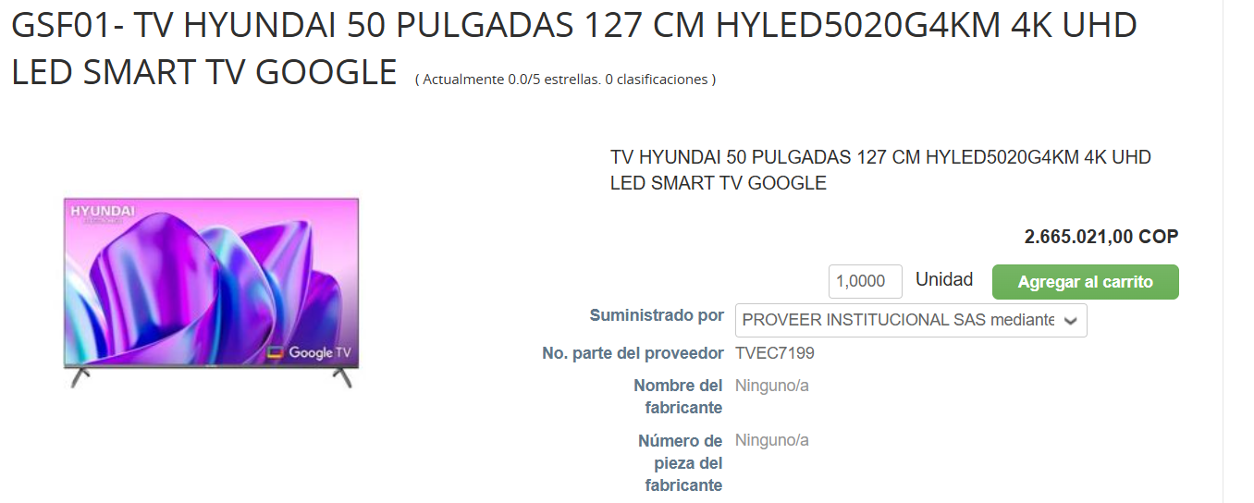 | NO EXISTEN REFERENCIAS DE 50 PULGADAS CON ESTE GRAN ALMACEN.
Pointer Conexión USB (Presentador Laser Logitech R400) |  | 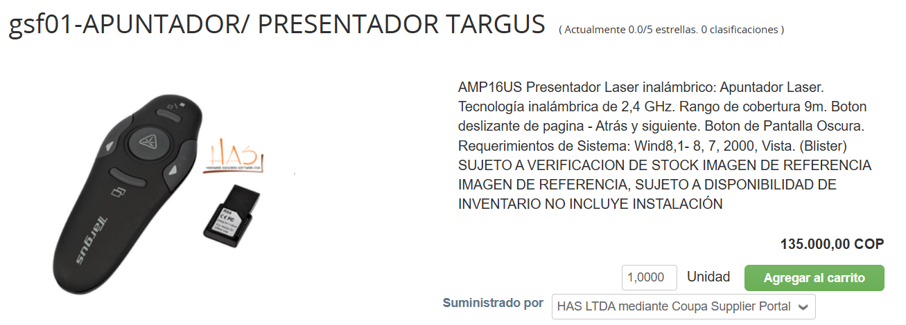 | 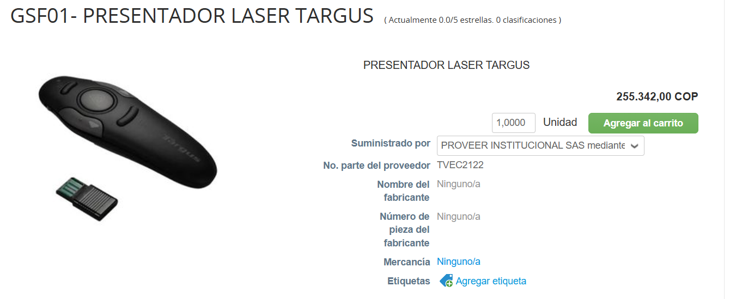 | 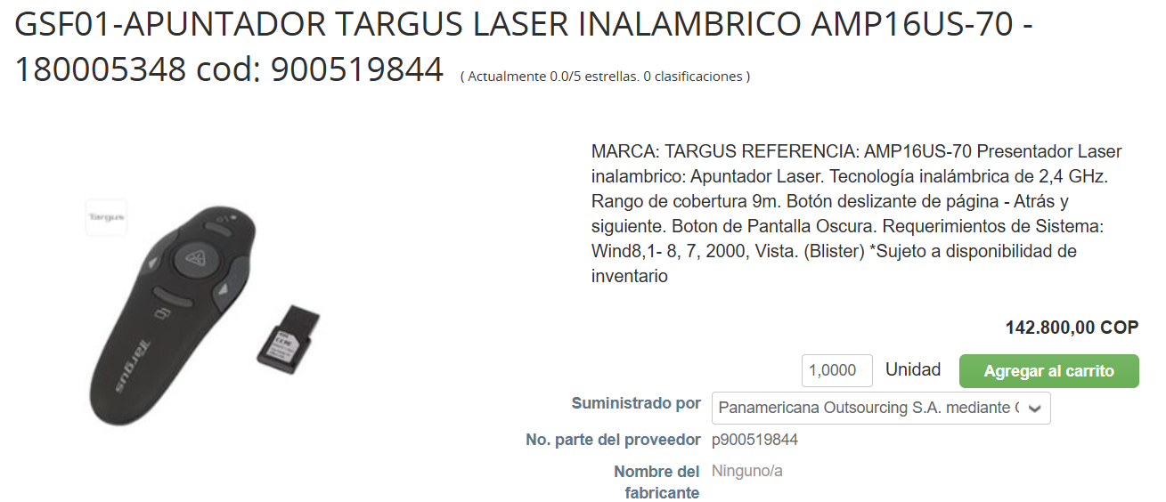
Camara Videoconferencia (Logitech Meetup 960 001201) | 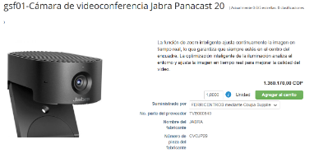 | 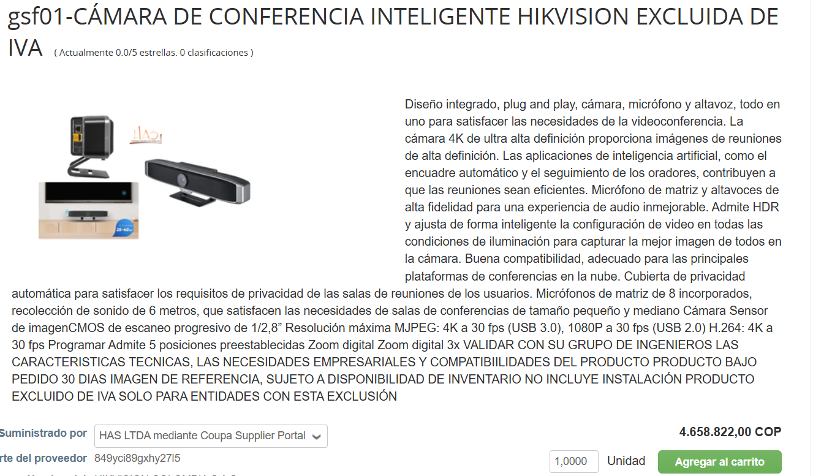 | 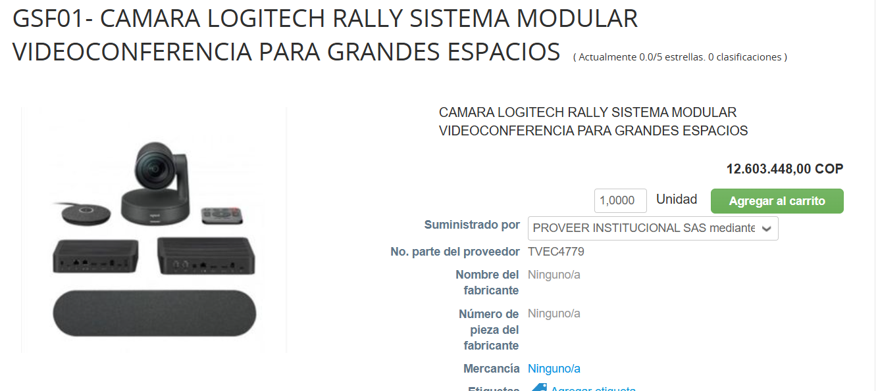 | 